BUS
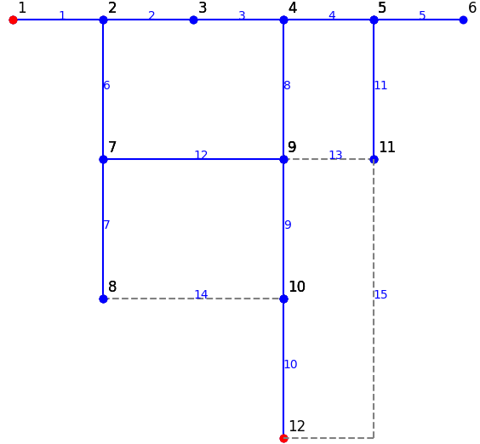
## BUSDATA: thông tin cơ bản về BUS và phụ tải
ID | NAME | kV | FLAG | FLAG2 | PLOAD [kw] | QLOAD [kvar] | nLOAD | LoadProfile | xCoord | yCoord | MEMO
1 | BUS1 | 12 | 1 | 0 |  |  |  | 0 | 1 | 0
2 | BUS2 | 12 | 1 | 0 | 200 | 100 | 200 | 0 | 2 | 0
3 | BUS3 | 12 | 1 | 0 | 200 | 100 | 200 | 0 | 3 | 0
4 | BUS4 | 12 | 1 | 0 | 200 | 100 | 200 | 0 | 4 | 0
5 | BUS5 | 12 | 1 | 0 | 200 | 100 | 200 | 0 | 5 | 0
6 | BUS6 | 12 | 1 | 1 | 800 | 800 | 800 | 0 | 6 | 0
7 | BUS7 | 12 | 1 | 0 | 150 | 100 | 150 | 0 | 2 | -1
8 | BUS8 | 12 | 1 | 1 | 200 | 100 | 200 | 0 | 2 | -2
9 | BUS9 | 12 | 1 | 0 | 150 | 200 | 150 | 0 | 4 | -1
10 | BUS10 | 12 | 1 | 0 | 150 | 100 | 150 | 0 | 4 | -2
11 | BUS11 | 12 | 1 | 0 | 200 | 100 | 200 | 0 | 5 | -1
12 | BUS12 | 12 | 1 | 0 |  |  |  | 0 | 4 | -3

